Equipos
foto | tipo | marca | referencia | serial | descripcion | ubicacion | estado | valor_venta | valor_compra | iva | fecha_compra
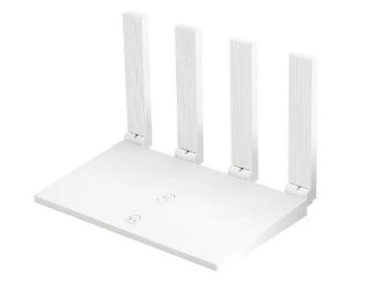 | 1_ROUTER | 1_HUAWEI | router huawei | dd321gh | router huawei | 1_INVENTARIO | 1_NUEVO | 100000 | 80000 | 0 | 2021-02-08
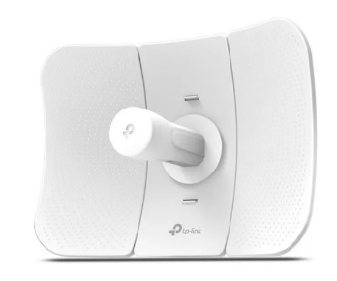 | 2_ANTENA | 3_TPLINK | antena tplink | tpgf645 | antena tplink Access Point Antena Exteriores 5ghz / 23dbi, Cpe605 | 1_INVENTARIO | 1_NUEVO | 215000 | 190000 | 0 | 2021-02-08

